前提
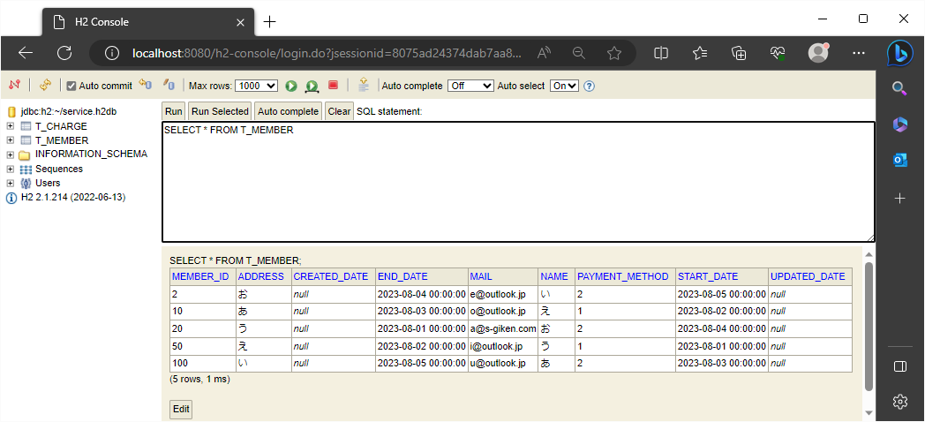
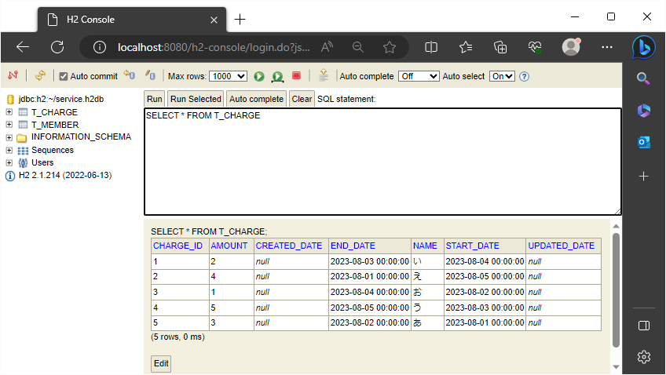
2023-08-23

 | 元の条件選択が反映される前のデータベース

 | 加入者編集ページ | 料金編集ページ

1
!2023/8/23

 | 加入者編集ページ
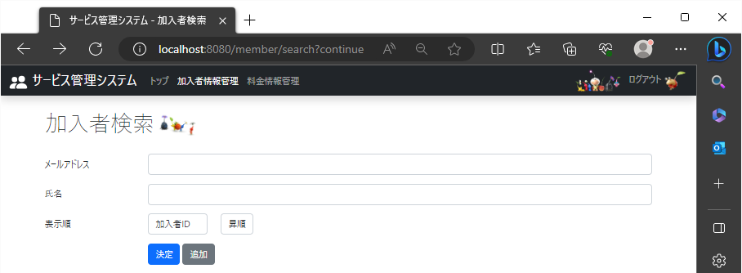

 |  | ！1-1 |  |  | ！1-2
 |  | 加入者検索名の下に表示順の文字を表示 |  |  | 項目を一覧で選択できるプルダウンを適当な枠のサイズで表示

 |  |  |  |  | ！1-3
 |  |  |  |  | 検索条件を指定するプルダウンを適当な枠のサイズで表示

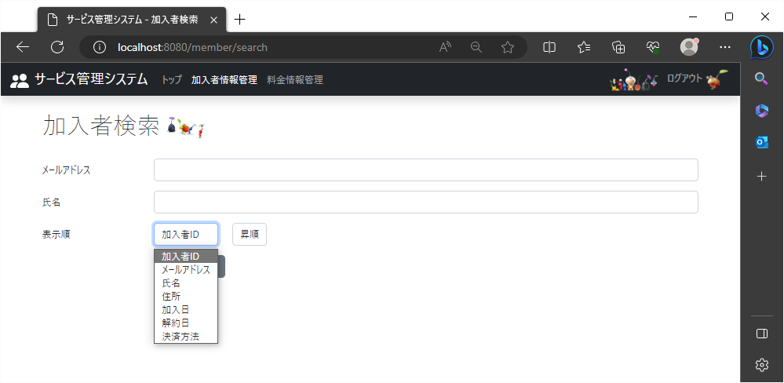

 |  |  | 手順①1-4
 |  |  | 検索結果画面で表示する項目の列名が縦に選択できる形で表示
手順③
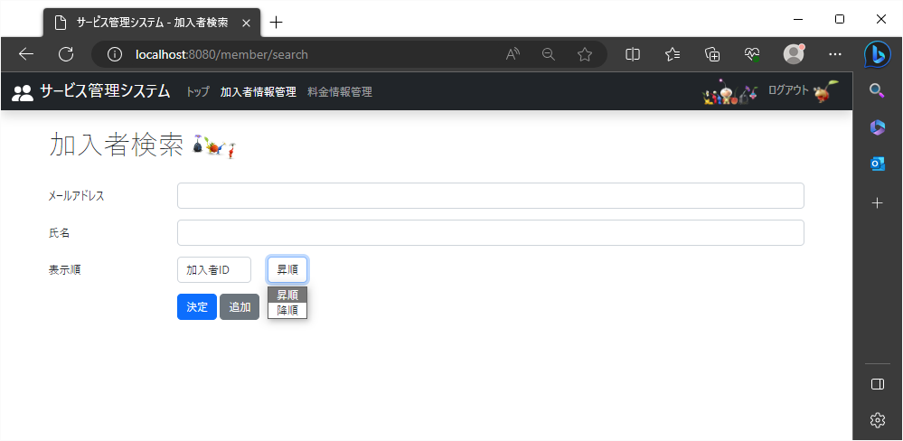

 |  |  |  | 手順②1-5
 |  |  |  | 検索結果画面で表示する際の条件が昇順と降順が縦に選択できる形で表示

2
2023-08-23

 | 未入力状態で検索する際の表示順が、加入者ID・昇順の時
 | 加入者編集ページ
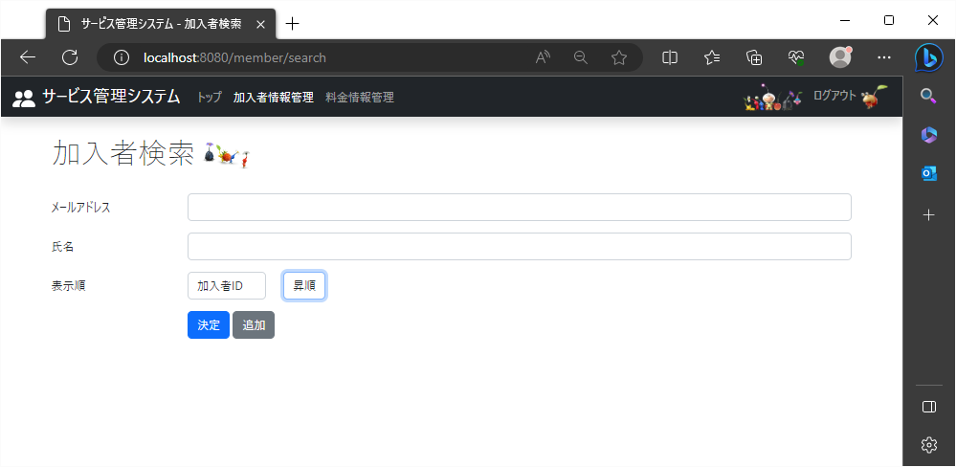

 |  |  | 手順① |  | 手順②
 |  |  | 「加入者ID」を選択 |  | 「昇順」を選択
 |  |  |  | ← | ←

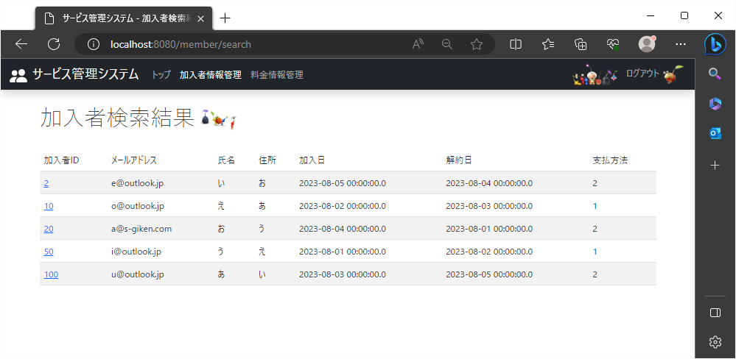

 |  | 手順③
 |  | 加入者IDの数字が小さい順にレコードが表示される

(19)
!2023/8/23

 | 加入者編集ページ
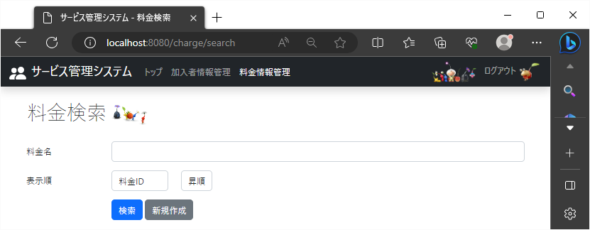

 |  | ！1-1 |  |  | ！1-2
 |  | 料金検索名の下に表示順の文字を表示 |  |  | 項目を一覧で選択できるプルダウンを適当な枠のサイズで表示

 |  |  |  |  | ！1-3
 |  |  |  |  | 検索条件を指定するプルダウンを適当な枠のサイズで表示

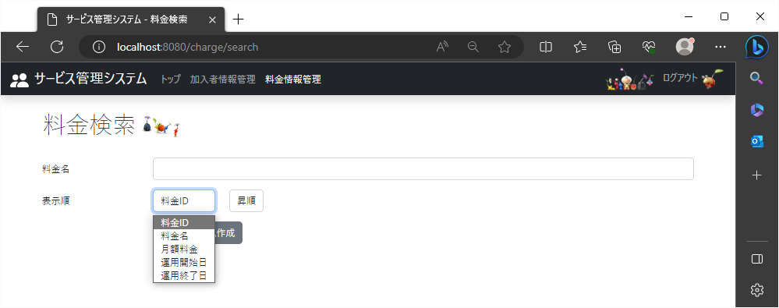

 |  |  | 手順①1-4
 |  |  | 検索結果画面で表示する項目の列名が縦に選択できる形で表示
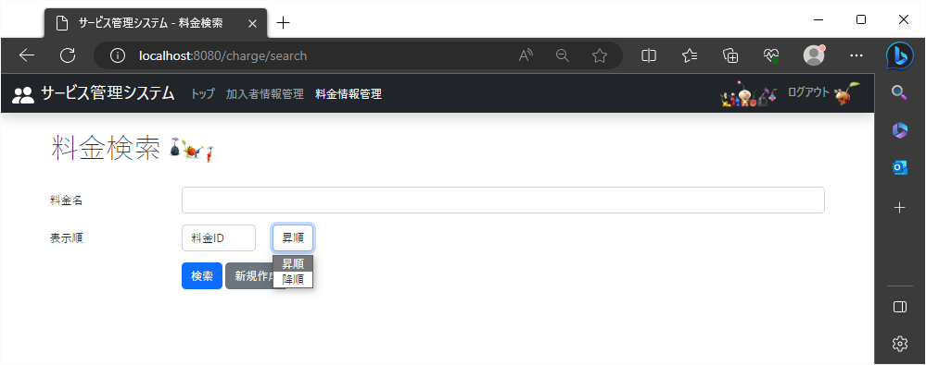

 |  |  |  | 手順②1-5
 |  |  |  | 検索結果画面で表示する際の条件が昇順と降順が縦に選択できる形で表示

20
2023-08-23

 | 未入力状態で検索する際の表示順が、加入者ID・昇順の時
 | 料金編集ページ
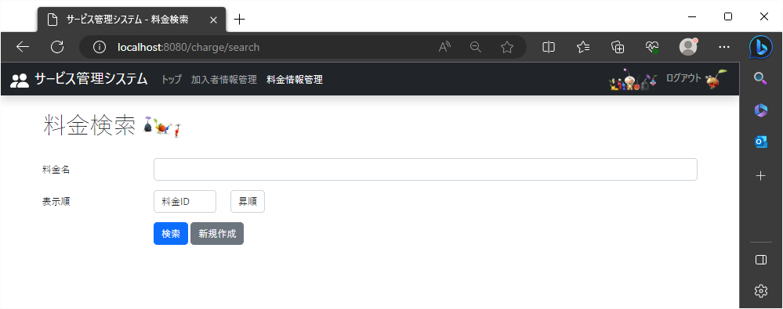

 |  |  | 手順① |  | 手順②
 |  |  | 「料金ID」を選択 |  | 「昇順」を選択
 |  |  |  | ← | ←

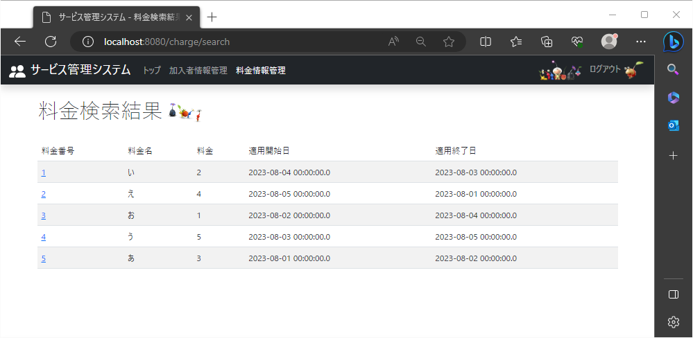

 |  | 手順③
 |  | 料金IDの数字が小さい順にレコードが表示される

